LITERAL A PREGUNTA2
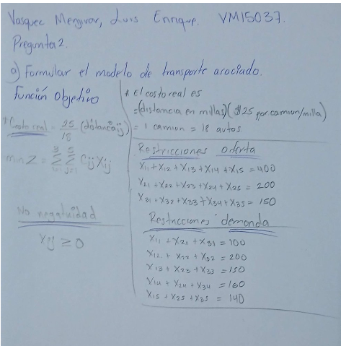
Li

